資料
システム要件定義書

要件名 |  | Webダイレクト販売（ＷＦ） |  |  |  |  |  |  |  | 作成者 | NIT 生保ソリューションB （大阪） | 作成日 | 2020-08-13 | 修正日

 | （１） |  | 要件

 |  |  | ① | 申込時、または、申込確定後の後日に本人確認書類のアップロードが行われた場合、イメージを案件と紐付け、WFの案件詳細画面で参照できるようにしたい。
 |  |  | ② | 本人確認書類のアップロードをＷＦ機能で検知し、本人確認書類待ち工程から次の工程へ自動で工程遷移を行えるようにしたい。
 |  |  | ③ | 通販で追加したチャネル区分に対して、「WebD」の区分を追加し、案件一覧画面での検索・表示が行えるようにしたい。
 |  |  | ④ | Webダイレクト販売を行うにあたり、本人確認が必要となるので、WFにその為の工程追加と工程制御用の項目を追加したい。

 |  |  |  | ＜追加となる工程＞ |  |  |  |  | ※事務フローマトリクスの縦軸
 |  |  |  |  | ・本人確認書類待ち（仮称）
 |  |  |  |  | ・本人確認書類点検（仮称）
 |  |  |  | ＜追加となる工程制御項目）＞ |  |  |  |  | ※事務フローマトリクスの横軸
 |  |  |  |  | ・本人確認書類到着状況（仮称）
 |  |  |  |  | ・本人確認書類確認状況（仮称）

 | （２） |  | 業務フロー


本人確認書類アップロード
本人確認書類A
本人確認書類B

活文搭載API

要件②
要件①②

イメージ監視
案件生成更新削除
要件③
要件④

案件一覧
コンフィグ定義
ﾜｰｸﾌﾛｰDB

活文DB

 | （３） |  | 対応概要とシステム前提・制約事項

 |  |  | ■イメージ管理システム監視・情報取得（バッチ）

 |  |  |  | ＜対応概要＞
 |  |  |  |  | 新規顧客マイページから、販売支援の活文登載API経由で登録された本人確認書類を、検知し案件と紐付けるために
 |  |  |  |  | 後続処理（案件生成更新削除）のディレードエントリーを行う。
 |  |  |  |  | ※イメージ検知⇒自動回付を行うため、新ルート（イメージ管理システム監視・情報取得～案件生成更新削除）での処理を行うよう対応する。

 |  |  |  | ＜システム前提・制約事項＞
 |  |  |  |  | ・ | 当日の本人確認書類アップロードも、後日の本人確認書類アップロードも当該機能で検知し案件と紐付けることとする。
 |  |  |  |  | ・ | 当該機能の稼働時間は05:00～21:00（15分間隔で活文を監視）となるので、21:00以降にアップロードされた本人確認書類は、翌営業日反映となる。
 |  |  |  |  | ・ | 案件未作成で紐付かなかった場合は、次回以降の読込対象となる。（案件に紐付くまで当該処理の検知対象となる。）
 |  |  |  |  | ・ | 紐付いていない本人確認書類は、WF未連携帳票データCSV（2020.10初リリース）の出力対象となる。
 |  |  |  |  | ・ | 複数同時申込の場合の本人確認書類は、流用せず、申込単位で活文登載していただくこととする。（一人が、３つの申込を行った場合は、同じ本人確認書類を３つ登載していただく。）
 |  |  |  |  | ・ | 本人確認書類で表裏など複数ファイルアップロードされてくる場合は、複数ファイルを１つのPDFとして活文登載していただくこととする。
 |  |  |  |  | ・ | 活文搭載時の管理項目の設定値は別紙のとおり、登録されていることとする。

 |  |  | ■案件生成更新削除（バッチ）

 |  |  |  | ＜対応概要＞
 |  |  |  |  | ・「イメージ管理システム監視情報取得」機能でディレードエントリーされたデータ(イメージID)を元に、本人確認書類の紐付けを既存案件に対して行う。
 |  |  |  |  | ・工程遷移用条件（本人確認書類到着状況）の更新を行う。
 |  |  |  |  | ・本人確認書類の紐付けを行った案件が、「本人確認書類到着待ち」工程にいる場合は、その他条件に沿って、自動工程遷移を行う。

 |  |  |  | ＜システム前提・制約事項＞
 |  |  |  |  | ・「本人確認書類到着待ち」工程から自動工程遷移した場合は、本人確認書類に不備があったとしても、到着待ち工程に戻すことは出来ないこととする。
 |  |  |  |  |  | ※本人確認書類到着状況を「済」⇒「未済」 に戻すことはできない
 |  |  |  |  | ・本人確認書類が追加でアップロードされたかの確認は、案件一覧の追加書類の欄から確認いただくこととする。

 |  |  | ■案件一覧（画面）

 |  |  |  | ＜対応概要＞
 |  |  |  |  | ・任意検索条件のチャネル区分に「WebD（仮称）」を追加し、Webダイレクト販売の案件のみの検索が行えるようにする。
 |  |  |  |  | ・案件一覧のチャネル区分表示欄に「WebD（仮称）」が表示されるように、チャネル区分に「WebD（仮称）」を追加する。

 |  |  |  |  |  | ※上記対応で、他案件照会(一覧)/事務処理集計/工程履歴EUC への対応も自然と行われる。

ご連携事項）
コンフィグ機能（案件詳細画面設定、入力項目設定）で設定できるのは、２０個上限となっており、
８月現在では１８個使用しております。
当案件で、２つ追加となりますので、今後追加が必要な場合は、コンフィグ機能（案件詳細画面設定、入力項目設定）
自体の項目拡張対応が必要となります。
※対象箇所は画面イメージシート参照
 |  |  |  | ＜システム前提・制約事項＞
 |  |  |  |  | 特になし

 |  |  | ■コンフィグ定義（画面）

 |  |  |  | ＜対応概要＞
 |  |  |  |  | 新契約事務に対して、工程２つ／工程遷移条件２つの追加を行う。

 |  |  |  |  |  | ・ | フロー定義、および、工程制御項目定義※事務フローマトリクスの定義
 |  |  |  |  |  | ・ | 追加工程に対する案件詳細画面のコンフィグ定義(呼出可能なLIFE機能、帳票初期表示、不備情報、表示する工程制御項目などの定義)
 |  |  |  |  |  | ・ | 工程制御項目追加に伴い、全工程の案件詳細画面のコンフィグ定義(追加項目の案件詳細画面への表示)

 |  |  |  | ＜システム前提・制約事項＞
 |  |  |  |  | ・本人確認書類が活文に搭載された場合は、WF機能にて検知は行うが、LIFEへの状況連携は行わないため、LIFE側では最新の到着状況はわからない。
 |  |  |  |  | ・初期移行時は、代理店や通販の案件には、以下情報が設定されない形となる(XML形式の項目に情報保持のため、データ補正による移行は不可)。
 |  |  |  |  | そのため、案件詳細表示時は、以下項目の値は、「ブランク」として、表示がされる。
 |  |  |  |  |  | ⇒本人確認書類到着状況（仮称）
 |  |  |  |  |  | ⇒本人確認書類確認状況（仮称）
 |  |  |  |  | ・UAT／本番へのロール設定は、所管様にて実施頂く形を想定。

 |  |  | ■案件生成更新削除エントリー（バッチ）

 |  |  |  | ＜対応概要＞
 |  |  |  |  | 申込データ取込(1周目)からの案件生成時に、LIFEから工程制御項目情報を連携してもらう必要があるため、案件生成・更新・削除エントリー機能を改修(項目追加)する。
 |  |  |  |  | 案件生成・更新・削除エントリー機能は、申込データ取込(2周目以降)/LINC回答判定/口座・クレカ情報結果反映/成立（新契約ロード）からも、呼ばれる機能であるが、
 |  |  |  |  | 本人確認書類到着状況については、申込データ取込(1周目)のみ取り込む形でシステム対応を行う。

 |  |  |  |  |  | 対象項目）
 |  |  |  |  |  |  | ・本人確認書類到着状況 ⇒ 申込データ取込(1周目)時のみWFへ取り込む(※１)
 |  |  |  |  |  |  | ・本人確認書類確認状況 （※２）

 |  |  |  |  |  |  | ※１
 |  |  |  |  |  |  |  | 本人確認書類が活文に搭載された場合は、WF機能にて検知は行うが、LIFEへの状況連携は行わない(現在、WF⇒LIFEへの連携ルートはない)ため、LIFE側では最新の到着状況はわからない。
 |  |  |  |  |  |  |  | そのため、正しい値(済／未済)を連携することはできないため、申込データ取込(1周目)のみ取込む形で対応する。

 |  |  |  |  |  |  | ※２
 |  |  |  |  |  |  |  | LIFE側で、最新状況把握しており、最新をWFへ連携することができるため、申込データ取込(1周目)のみといった制御は不要。
 |  |  |  |  |  |  |  | 申込後は、成立工程訂正より状況変更されることで、WFへ最新状況が連動される(WF側のシステム対応は不要)

画面イメージ_コンフィグ
＜コンフィグ設定を行う画面-案件詳細画面設定＞
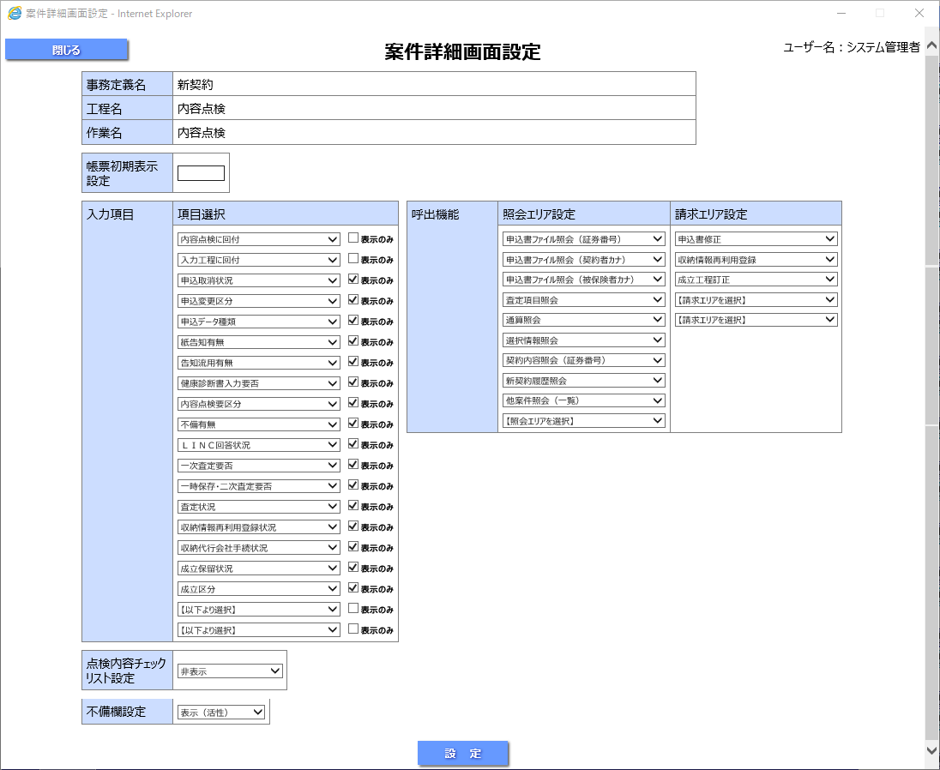

WebD予約枠

＜コンフィグ設定を行う画面-案件詳細画面設定＞
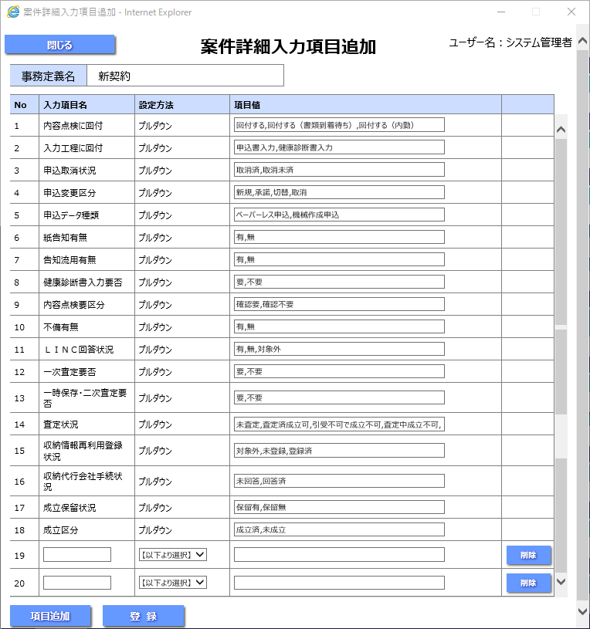

WebD予約枠

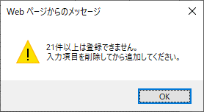
 | 上記の状態でさらに「項目追加」ボタンを押下した場合

画面イメージ_案件詳細
事務フロー定義マトリクスの条件部分（列）になります。

